Estadísticas
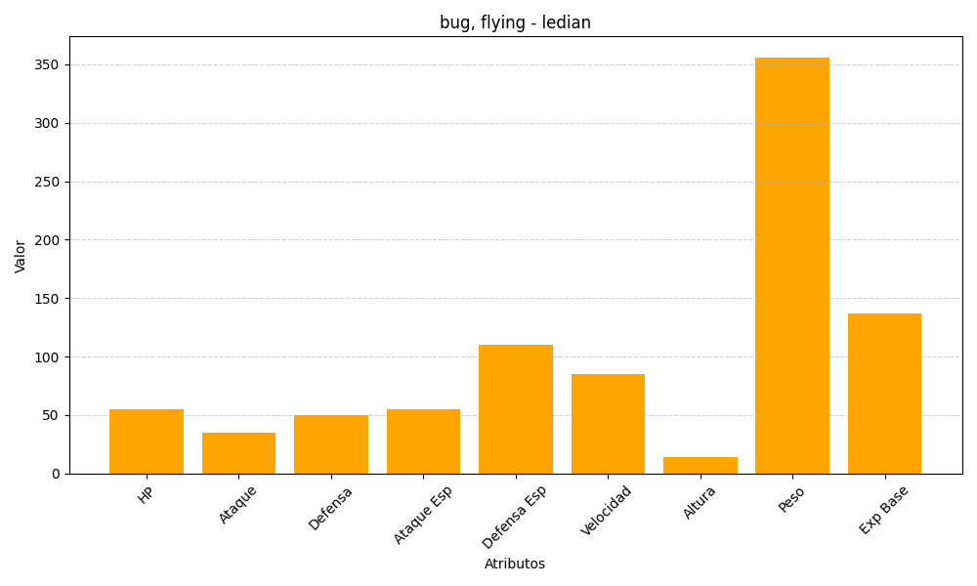
ID | Nombre | Tipo | HP | Ataque | Defensa | Ataque Especial | Defensa Especial | Velocidad | Altura | Peso | Experiencia Base
166 | ledian | bug, flying | 55 | 35 | 50 | 55 | 110 | 85 | 14 | 356 | 137

